Legend
Legend - CAN 参数说明 - CAN
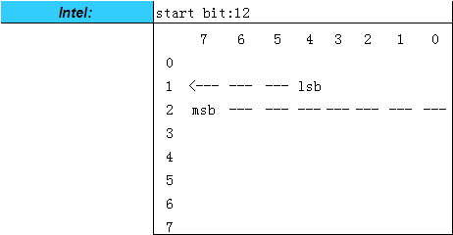
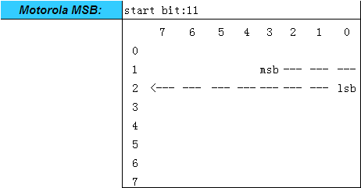

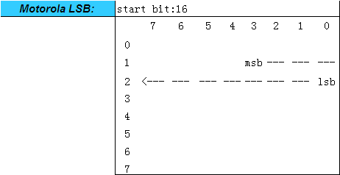
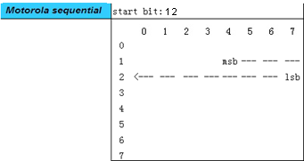

Property 属性 | Description 描述 | Remarks 备注
Msg Name 报文名称 | Message name 报文名称
Msg Type 报文类型 | Msg Type: Normal, NM, Diag 报文类型：常规应用报文，网络管理报文，诊断报文 | Normal: Normal Communication message NM：Network Mangment message Diag: Diagnostic message
Msg ID 报文标识符 | Message identifier 报文标识符
Msg Send Type 报文发送类型 | Send type for the message. 报文的发送类型 Send type:"Cycle", "Event", "IfActive", "CE" and "CA" 发送类型："Cycle", "Event", "IfActive", "CE" and "CA" | “ CE - Cycle and Event ” , " CA - Cycle if Active "
Msg Cycle Time (ms) 报文周期时间 | Cycle time of the message if it should be sent cyclically 报文发送周期时间（仅对周期性发送报文） | Unit: ms 单位：毫秒
Msg Length (Byte) 报文长度 | Byte length of the message 报文的字节长度
Signal Name 信号名称 | Signal Name 信号名称
Signal Description 信号描述 | Comment for the signal 信号描述
Byte Order 排列格式 | Description the byte order, intel or mortoral 描述了字节排布顺序 | Intel Motorola LSB Motorola MSB Motorola sequential
Start Byte 起始字节
Start Bit 起始位
Signal Send Type 信号发送类型 | Send type for the signal 信号的发送类型 | Cycle OnWrite OnWriteWithRepetition OnChange OnChangeWithRepetition IfActive IfActiveWithRepetition.
Bit Length (Bit) 信号长度 | Bit length of the signal 信号的位长度
Date Type 数据类型 | Date type of the signal 信号的数据类型 Date type: Unsigned, Signed 数据类型：Unsigned, Signed
Resolution 精度 | Resolution value is to calculate the physical value of the signal. 比例因子是为了计算信号的物理值。 | The signal's conversion formula (Rasolution, Offset) is used to transform the hex value to a physical value or in the reverse direction. [Physical value] = (N* [Resolution] ) + [Offset], N=[Dec value] of [Hex value] 使用信号的转换公式用来作为十六进制和物理值之间的相互转换。 [物理值] = ( N * [精度] ) + [偏移量], N=十六进制值转化而来的十进制值
Offset 偏移量 | Offset value is to calculate the physical value of the signal. 偏移量用来计算信号的物理值。
Signal Min. Value (phys) 物理最小值 | Physical minimum value of the signal in physical value 信号的物理最小值 | The "physical value" of a signal is the value of the physical quantity (e.g. speed, rpm, temperature, etc.) that represents the signal. 信号的物理值即这个信号所代表的物理量（例如：速度、转速、温度等）。
Signal Max. Value(phys) 物理最大值 | Physical maximum value of the signal in physical value 信号的物理最大值
Signal Min. Value (Hex) 总线最小值 | minimum value of the signal in Hex value 信号的总线最小值
Signal Max. Value(Hex) 总线值最大值 | maximum value of the signal in Hex value 信号的总线最大值
Initial Value(Hex) 初始值 | If no valid signal is available after network startup, the predefined value (refer to the functional requirement) shall be sent. The valid value shall be available within this time from the startup. 如果在网络启动后没有可用的有效信号，预定义的值将被发送（取决于功能需求）。有效值必须在启动后此时间内可用。 | If this value is 0, always valid signal value will be sent in the normal operating condition. 如果此值为0，正常操作状态下只能发送有效值。
Invalid Value(Hex) 无效值 | Invalid value in hex value 十六进制表示的无效值
Inactive Value(Hex) 非使能值 | Inactive value in hex value if the message sent type is ifActive and PA 十六进制表述的非使能值,仅用于使能型及周期使能型报文
Unit 单位 | Unit of the signal physical value 信号物理值的单位
Signal Value Description 信号值描述 | Hex-physics representation of the signal value 信号十六进制值所代表的物理值
Msg Cycle Time Fast(ms) 报文发送的快速周期(ms) | The fast cycle time of message if the Msg Send Type of message is not "Cycle" 当报文发送类型不为周期型时，报文发送的快速周期。
Msg Nr. Of Reption 报文快速发送的次数 | The reption number of message if the Msg Send Type of message is not "Cycle" 当报文发送类型不为周期型时，报文快速发送的次数。
Msg Delay Time(ms) 报文延时时间(ms) | The min time between the same ID message if the Msg Send Type of message is not "Cycle" 当报文发送类型不为周期型时，相同ID报文之间的最小间隔。

